kerndoelen
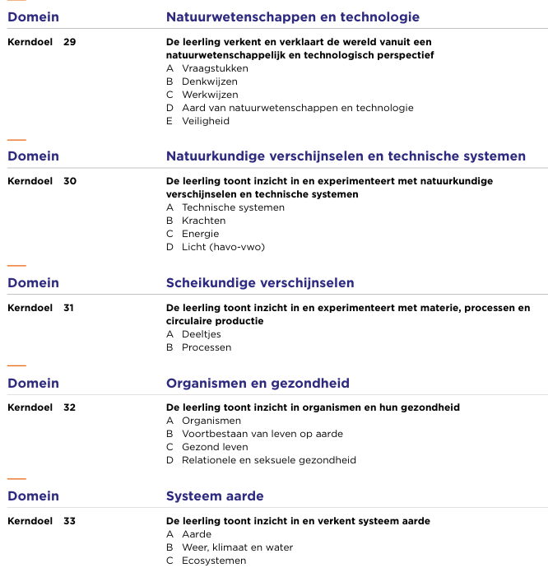
BIOLOGIE

